Rd
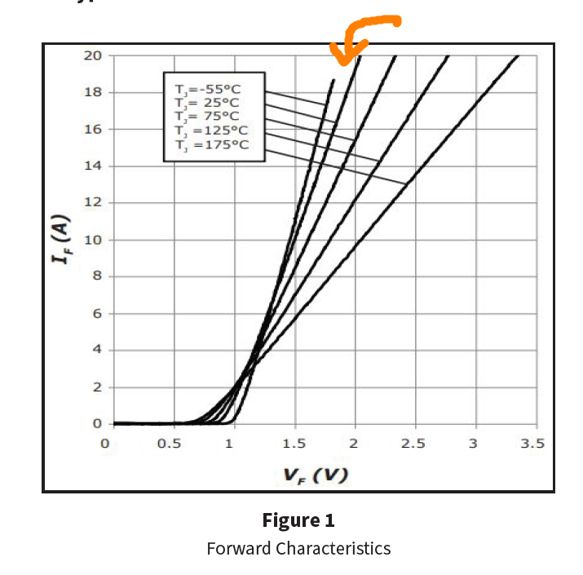
Rd | 87.7 | mohm | @100

IF_VF
VF | IF
0 | 0
0.49352129555 | 1.00E-09
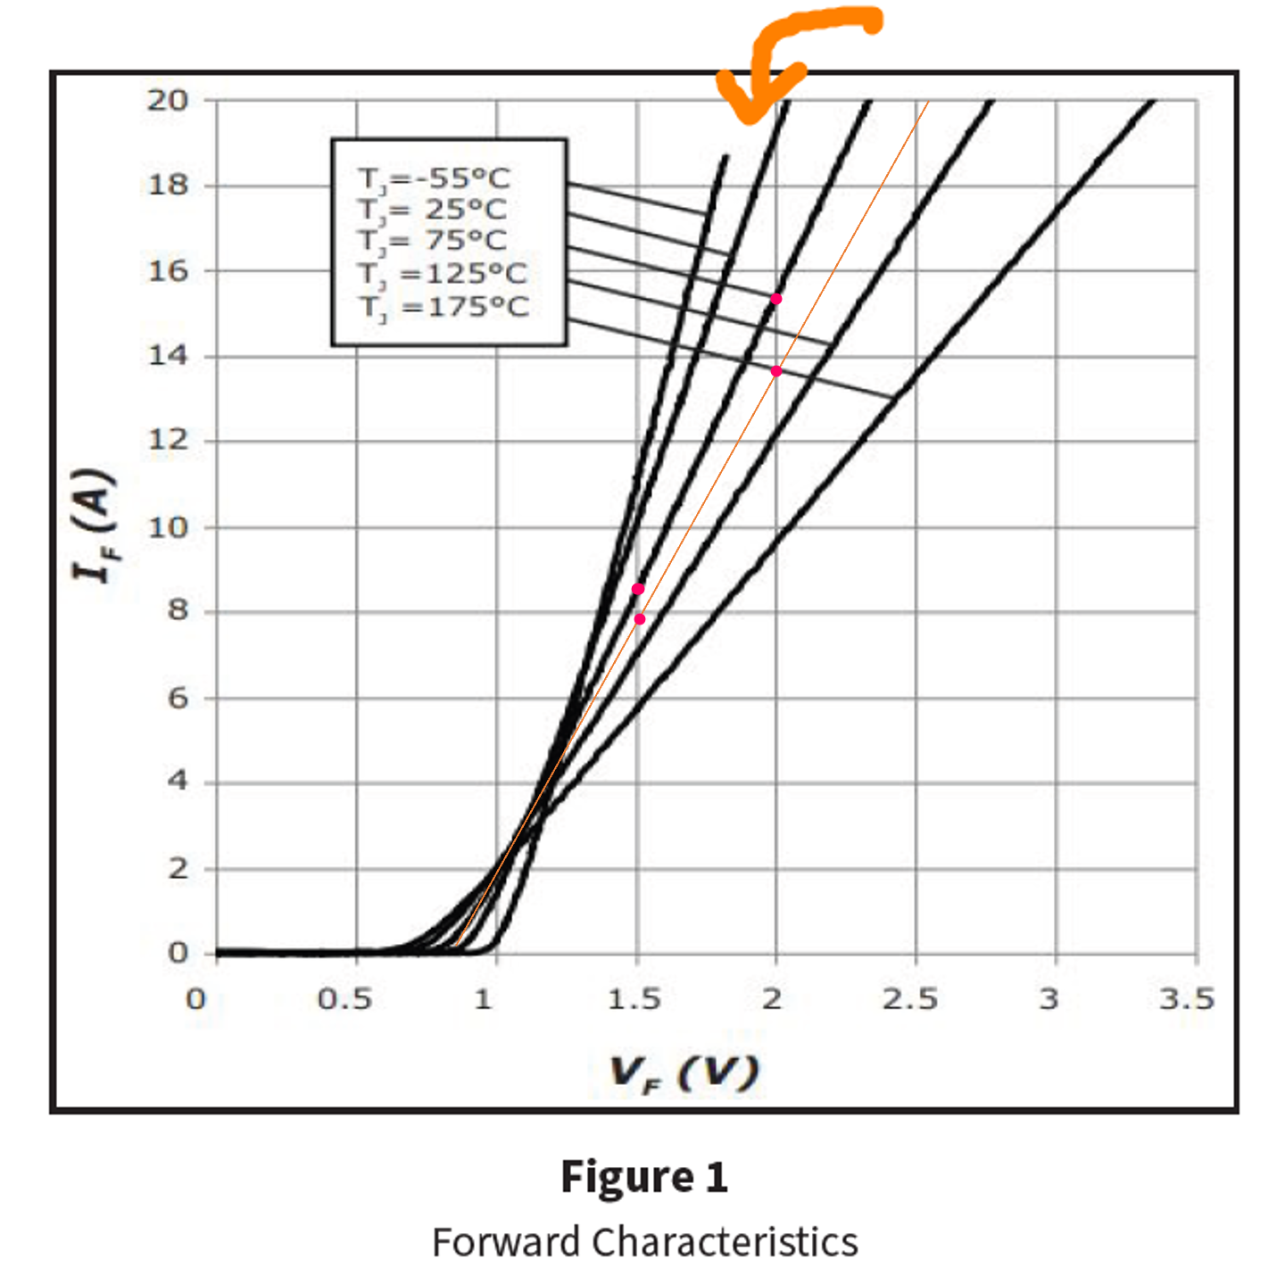
0.79230167414 | 1.00E-06
0.8776678455 | 0.38698276294
0.98437515265 | 1.4775715254
1.1044208732 | 2.990325498
1.2858229697 | 5.171503023
1.5019054295 | 7.8100255212
2.0060972929 | 13.315743004
2.502286434 | 18.803869264

